상품제안서
방수돗자리 피크닉매트 대형돗자리 | 상품코드: F25745

 |  |  |  |  |  |  | 02-412-0044 | www.easy1.co.kr
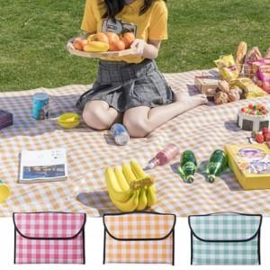

【상세/제작정보】 | 기본수량 미만 인쇄시 비용 추가. 인쇄, 라벨지 별도 문의

【인쇄/포장옵션】 | 실크 / OPP(비닐)

【공급단가】 | 수량 | 50~ | 100~ | 500~ | 1,000~ | 2,000~
*VAT별도 | 단가 | 7,250원 | 7,130원 | 6,960원 | 6,780원 | 6,670원

【상품 URL】 | https://easy1.co.kr:443/src/goods_detail.php?gdno=25745

